デバック
1 | 投稿を開いた時に、開く前の短い書き出しがそのまま 残っているので、ある程度同じ内容を繰り返している。 | 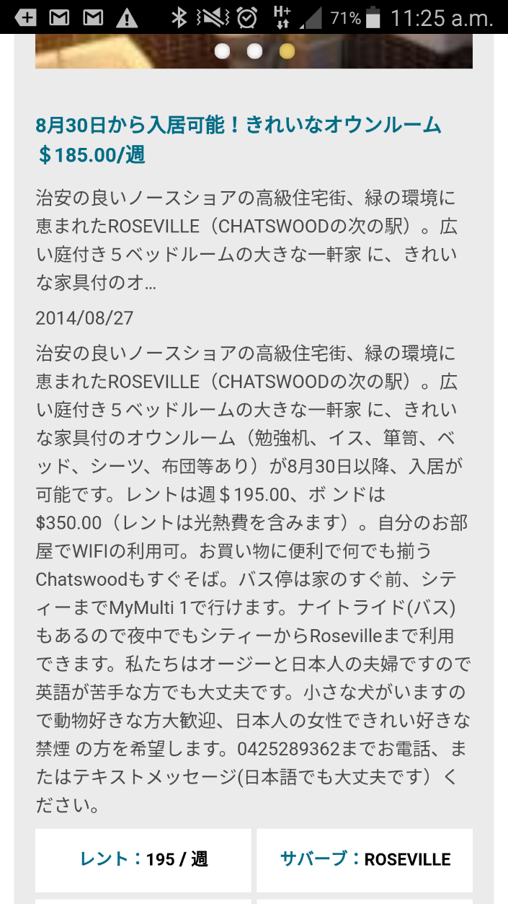

2 | 求人のカテゴリーを押した時に、 アイコンが住まいになっている。 | 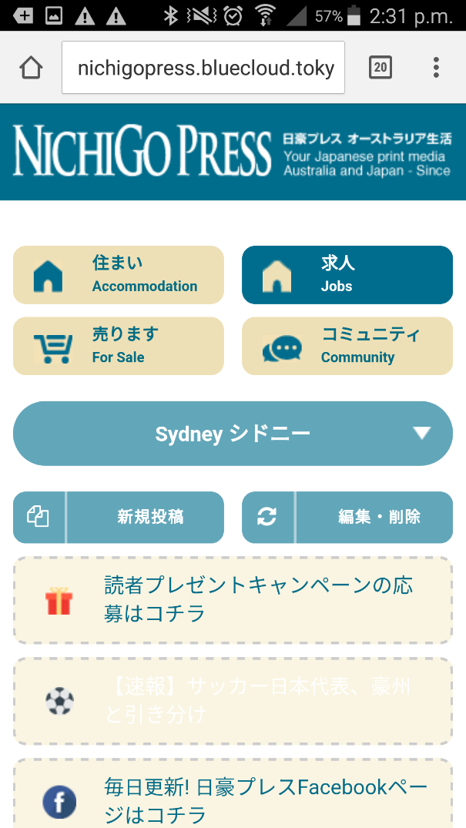

3 | 編集・削除ができないのでできるようにしたい （Emailを入力して検索しても反応なし） | 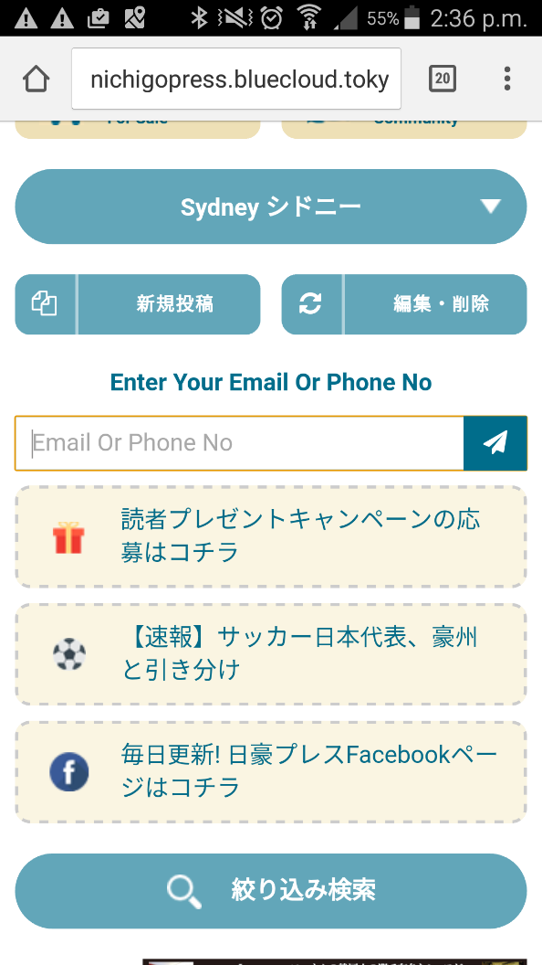

4 | 編集・削除する前の検索ボタンが紙飛行機なんですが、 虫眼鏡にしたい | 

5 | アリススプリングスだけ、以前のティンダー型に飛ぶ | 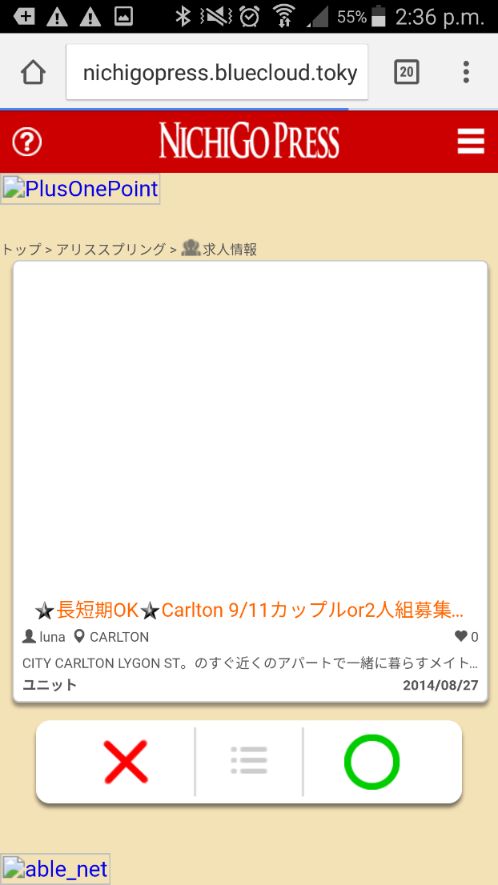

6 | 新規投稿へ行く前の 言語を選ぶ画面の中身が少しはみ出ている。 | 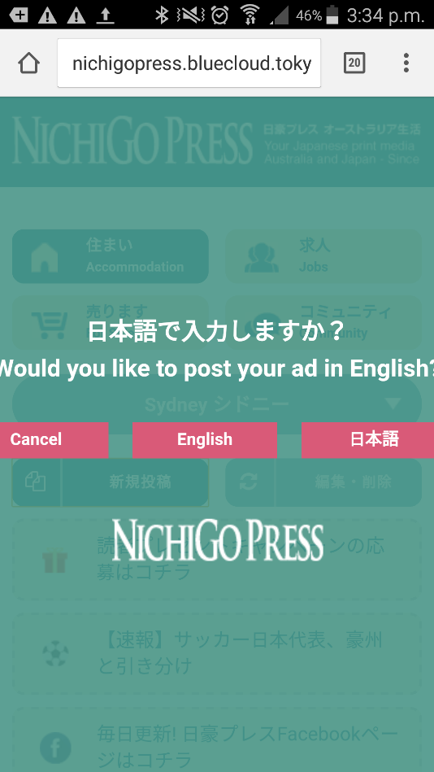

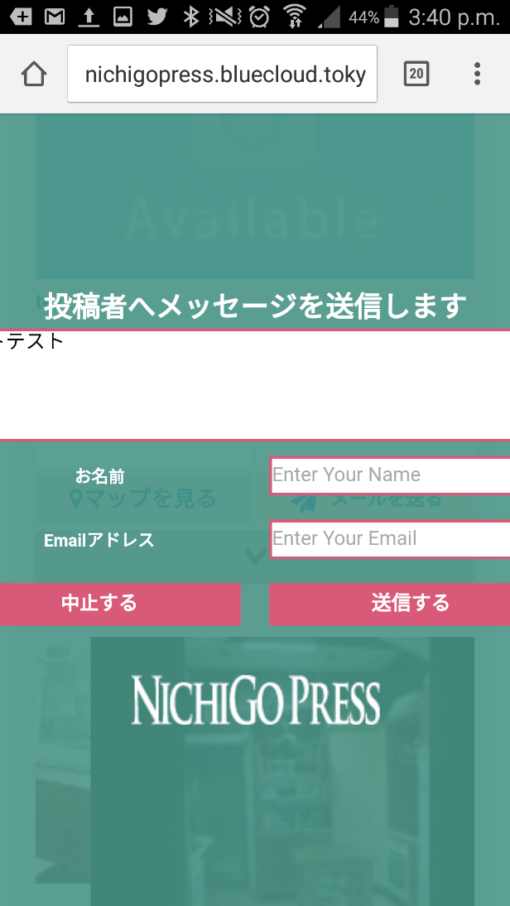
7 | 投稿者へメッセージを送りますの画面の中身もはみ出ている。 (テストテスト と入力したが隠れてしまっている)

8

